Bugs
 |  | PLAN DE PRUEBAS

Nombres: | Angie | Benavides
 | Valeria | Ruales

Fecha Inicio: | 2023-09-26

Grupo: | 11

DOCUMENTACIÓN
BUGS | ID | NOMBRE | DESCRIPCIÓN | PASO A PASO | EVIDENCIA
 | 1 | Categoria "Salud y fitnes" | No deja ver la informacion del articulo"salud y fitnes" y cambio aparece una barra de búsqueda general de la categoria "Articulos de viaje" | - Ingreso a la pagina web. - Ingreso al apartado de articulos. - Ingreso al apartado salud y fitnes - En este se puede visualizar una barra de búsqueda
 | 2 | Careers" Adonde quieres ir" | Esta sección trata acerca de viajes, la pregunta orientadora dice ¿A dónde quieres ir? Y la barra de búsqueda trata acerca de ofertas de trabaja, lo cual no tienen relación | Ingreso a la pagina web. -Ingreso al apartado de Careers. -Ingreso al buscador que me indica "¿A donde quieresir?" . - Y me pide ingresar algún trabajo por titulo o palabra clave | 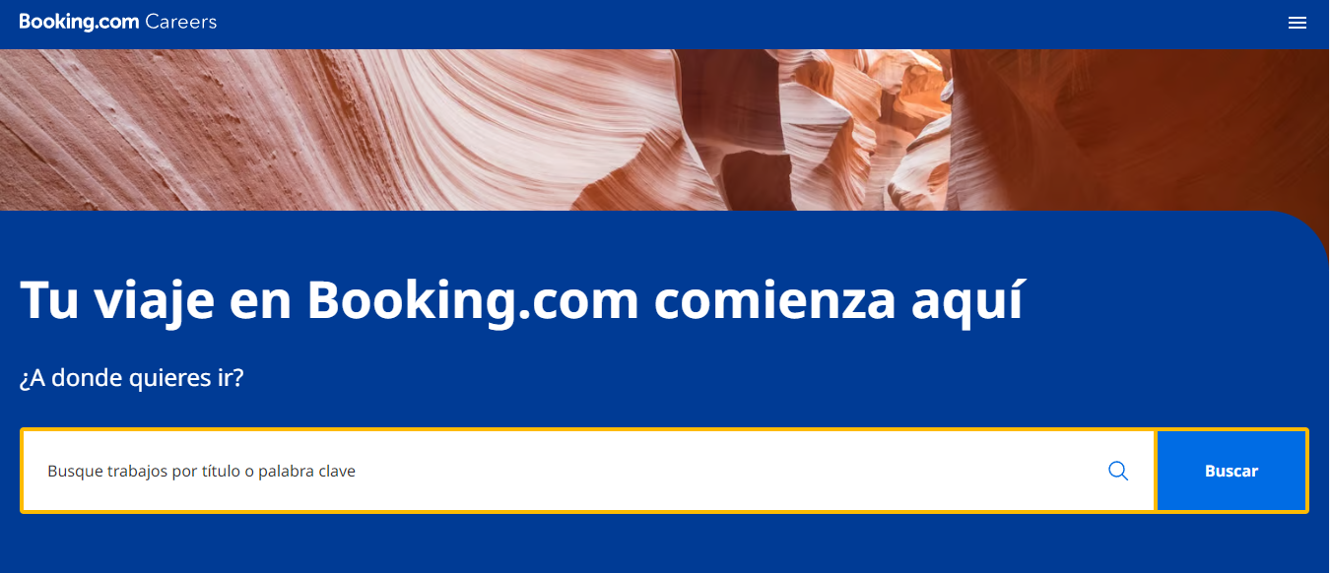
 | 3 | Careers" Adonde quieres ir" | La barra de búsqueda pide que ingrese usección de trabajo por titulo o por clave, al ingresar algunos de estos y salen resultados | Ingreso a la pagina web. -Ingreso al apartado de Careers. -Ingreso al buscador que me indica "¿A donde quieresir?" . - ingreso algn "titulo" - En algunos casos no arroja ningún resultados | 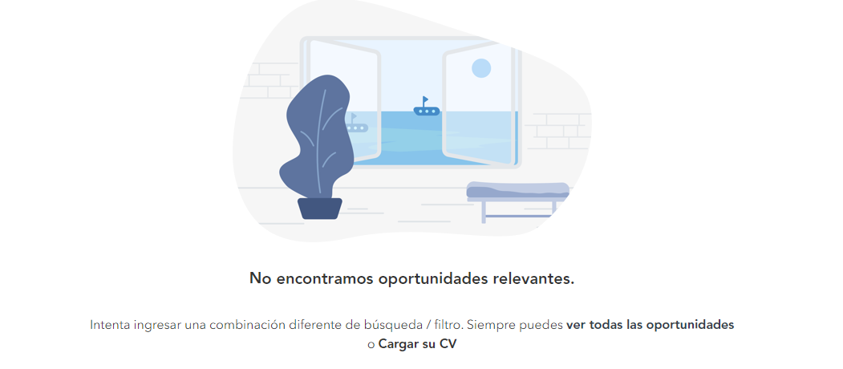 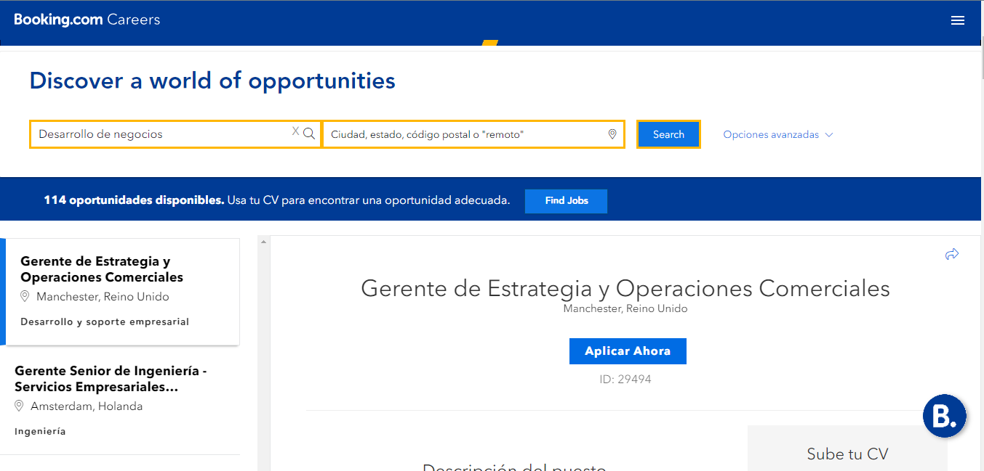 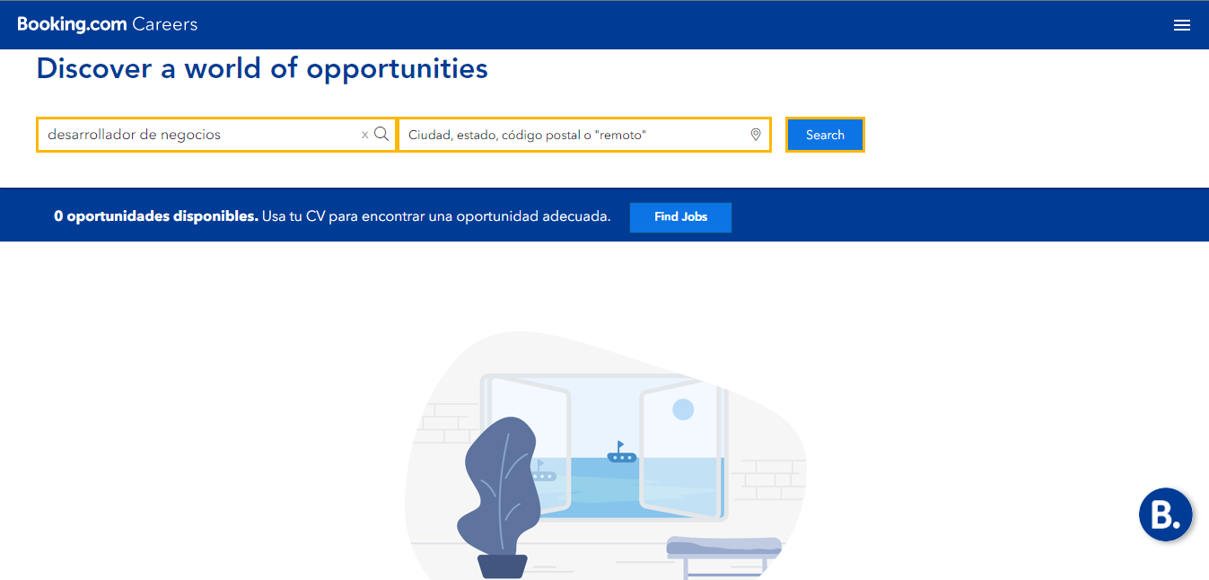
 | 4

